حفاری
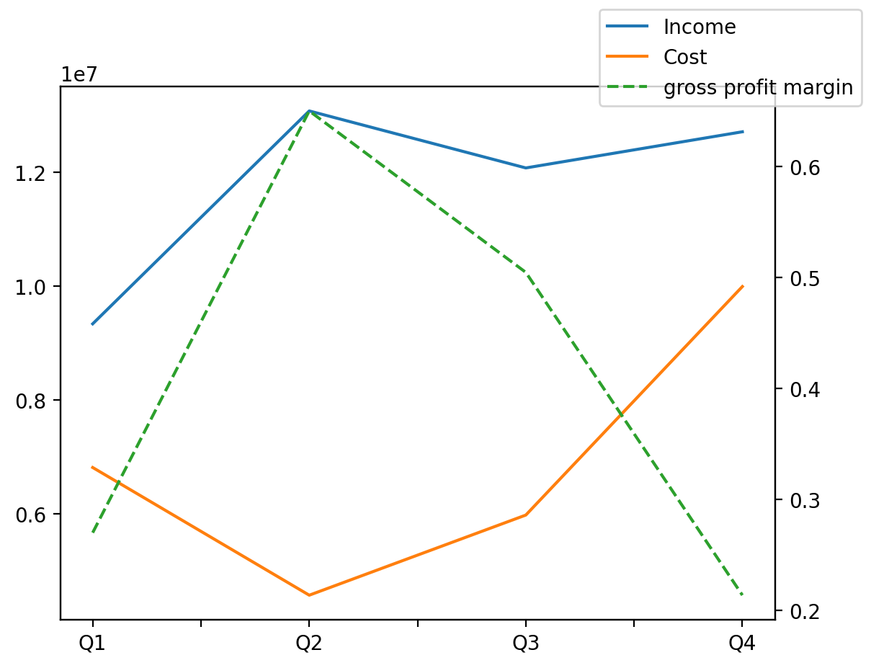
1402/12/29 | Q1 | Q2 | Q3 | Y | Q4 | Q2 / Q1 | Q3 / Q2 | Q4 / Q3
درآمد های عملیاتی | 9339452 | 13077885 | 12077075 | 47206434 | 12712022 | 0.40028397812 | -0.076526900183 | 0.052574567931
بهای تمام شده | -6816914 | -4574582 | -5981631 | -27367727 | -9994600 | -0.32893652465 | 0.30757979636 | 0.67088207213
سود(زیان)ناخالص | 2522538 | 8503303 | 6095444 | 19838707 | 2717422 | 2.3709315776 | -0.28316749386 | -0.55418801321
سود(زیان)عملیاتی | 2123665 | 7956591 | 6518398 | 18010655 | 1412001 | 2.746631884 | -0.18075492381 | -0.78338220526
سود(زیان)خالص | 1494646 | 6093401 | 4703885 | 13060104 | 768172 | 3.0768188588 | -0.2280361985 | -0.83669413687
هزینه های عمومی اداری فروش |  |  | -354710 | -1530177 | -495282 |  |  | 0.3963012038
سایر درآمدهای غیر عملیاتی |  |  | 6682 | 204797 | 6057 |  |  | -0.093534869799

